Portada
2021

CONTEXTO ESTRATÉGICO
Vigencia 2021

Versión 01
Diciembre de 2020

Código: D101PR01AN01
Versión: 01
Fecha: 2021-15-19

Introducción
 | CONTEXTO ESTRATÉGICO ORGANIZACIÓN Y ACCIONES ABORDAR OPORTUNIDADES 2021 (D101PR01AN01)

Contexto de la Organización

COMPRENSIÓN DE LA ORGANIZACIÓN Y DE SU CONTEXTO El Ministerio de Ciencia Tecnología e Innovación creado mediante la Ley 1951 de 2019, en el parágrafo primero del Artículo N.1 Establece un plazo de un año para iniciar su funcionamiento. Para la vigencia 2020, en periodo de transición su contexto estratégico partió de un análisis del entorno interno y externo, realizado a partir de un ejercicio colaborativo liderado por la Oficina Asesora de Planeación e Innovación Institucional OAPII, el cual tuvo como propósito no solo analizar los aspectos positivos y negativos que pueden incidir en el cumplimiento de los objetivos y metas de la planeación estratégica y que podrían afectar su capacidad para lograr los resultados previstos, se tuvo en cuenta mejorar la comprensión de las necesidades del país en CTeI, proponer un mayor y amplio enfoque para su abordaje y proponer un análisis estratégico a 2030. Como punto de partida se tomaron los resultados del último ejercicio realizado mediante la metodología DOFA toda vez que, estos describen en gran medida una realidad que busca colocar a la CTeI como herramienta de apoyo del desarrollo social con equidad y el desarrollo económico sostenible, sustentable, productivo y competitivo.

Según MIPG, el contexto estratégico de las entidades debe responder a atributos de calidad que permitan generar las condiciones para el adecuado desarrollo del Direccionamiento Estratégico, por ejemplo: • Orientado al propósito fundamental para el cual fue creada la entidad y a la generación de valor público. • Debe responder al análisis del contexto externo e interno y a su capacidad para lograr los resultados. • Comunicado e interiorizado por todos los servidores y contratistas con clara definición de roles y responsabilidades. • Basado en principios de integridad y legalidad. • Con metas estratégicas de gran alcance, coherentes con el propósito y las necesidades de los grupos de valor. • Que permite la articulación interinstitucional y alianzas estratégicas, así como la inclusión de mejores prácticas.

En el periodo de transición concedido en el marco de la Ley de creación del Ministerio para su implementación, se identificaron seis objetivos generales sobre los cuales la entidad decidió establecer su punto de partida estratégico a través de la creación de una MEGA Meta. La cuál deberá generar una mayor identidad y articulación de acuerdo con las apuestas y/o recomendaciones suministradas por la Misión Internacional de Sabios, así como por las prioridades y necesidades identificadas del ejercicio estratégico de planeación adelantado por el nuevo ministerio. La metodología empleada fue el CANVAS de promesa de valor, en esta construcción colectiva junto a las áreas técnicas misionales y las de apoyo, se buscó mejorar la manera como ofrecemos nuestra oferta institucional y servicios para los actores del Sistema Nacional de Ciencia, Tecnología e Innovación. Es así, como nuestro naciente laboratorio de innovación – Minciencias Lab, inicia estas actividades buscando generar mayor empatía con las regiones, para la disminución de brechas de inequidad y de capacidades en Ciencia, Tecnología e Innovación, lo cual también tiene una intima relación con los grupos poblacionales menos favorecidos, esto al revisar los resultados históricos de participación y generación de conocimiento en nuestro país.

El Canvas de Promesa de Valor adaptado por el Laboratorio de Innovación y el equipo de la Oficina Asesora de Planeación e Innovación Institucional, propuso la siguiente Mega Meta para el Ministerio: “Colombia potencia viva y diversa, hacia una sociedad del conocimiento” para lograr esto nuestro principal propósito es “Ser el motor de cambio en la transformación social de las regiones, generando y fortaleciendo capacidades, reconociendo y fomentando los saberes para avanzar hacia la sociedad del conocimiento en busca de la soberanía científica y tecnológica de Colombia en torno al cierre de brechas, la sostenibilidad y la productividad.”

Pilares de la MEGA El proceso de co-creación nos llevó a realizar varias sesiones al interior del equipo de la OAPII, para luego interactuar con las áreas de misionales y de apoyo en torno de 6 pilares resultantes de nuestra MEGA, que articulamos a nuestra plataforma estratégica y compromisos incluidos en el Plan Nacional de Desarrollo -PND. Estas jornadas preparatorias se llevaron a cabo mediante ejercicios presenciales y virtuales mediante el uso de herramientas colaborativas y de co-creación como jamboard, Ver Anexo video: PE CANVAS DE PROPUESTA DE VALOR.mp4 y Formatos listado de asistencia diligenciados. Pilares de nuestra MEGA alineados a nuestros objetivos estratégicos: 1. FORTALECER LAS CAPACIDADES REGIONALES - Potenciar las capacidades regionales de CTeI que promuevan el desarrollo social y productivo hacia una Colombia Científica. 2. APROPIACION SOCIAL Y RECONOCIMIENTO DE SABERES - Ampliar las dinámicas de generación, circulación y uso de conocimiento y los saberes ancestrales propiciando sinergias entre actores del SCNTI que permitan cerrar las brechas históricas de inequidad en CTeI 3. MUNDIALIZACIÓN DEL CONOCIMIENTO - Aumentar la producción de conocimiento científico y tecnológico de alto impacto en articulación con aliados estratégicos nacionales e internacionales, promoviendo también la participación de los actores del SNCTI en redes e iniciativas de cooperación e internacionalización de la CTI. 4. ECONOMÍA BIOPRODUCTIVA - Diseñar el implementar la misión de Bioeconomía para promover el aprovechamiento sostenible de la biodiversidad 5. SOFISTICACIÓN DEL SECTOR PRODUCTIVO - Impulsar el desarrollo tecnológico y la innovación para la sofisticación del sector productivo 6. MODERNIZACIÓN DEL MINISTERIO Y FORTALECIMIENTO INSTITUCIONAL - Generar lineamientos a nivel nacional y regional para el fortalecimiento de la institucionalidad y la implementación de procesos de innovación que generen valor público.

Para cada Objetivo o pilar de la MEGA el ejercicio consistió en dos etapas la primera buscaba identificar de acuerdo con el perfil de nuestros actores internos y externos actividades, potenciales, problemáticas. Luego, en la segunda etapa buscamos la construcción de la Propuesta de Valor, identificar propuestas orientadas al mejoramiento de potenciales, variables para los potenciales, soluciones a los problemas y sus respectivas variables a ser empleadas y finalmente los servicios y las variables de estos servicios. Estos insumos fueron el punto de partida de la construcción del Plan de Acción institucional del Ministerio para la vigencia 2021. A los equipos técnicos se les envión una propuesta de “Planes estratégicos” predefinidos, producto de los resultados de la propuesta de valor del proceso adelantado en el marco de la metodología CANVAS. Posteriormente, en un proceso de revisión y ajuste se afinaron las propuestas de los programas estratégicos en la medida que, se iban decantando en términos de indicadores, acciones, tareas, productos y recursos asignados. En el siguiente diagrama se describe gráficamente el proceso adelantado con los productos alcanzados:

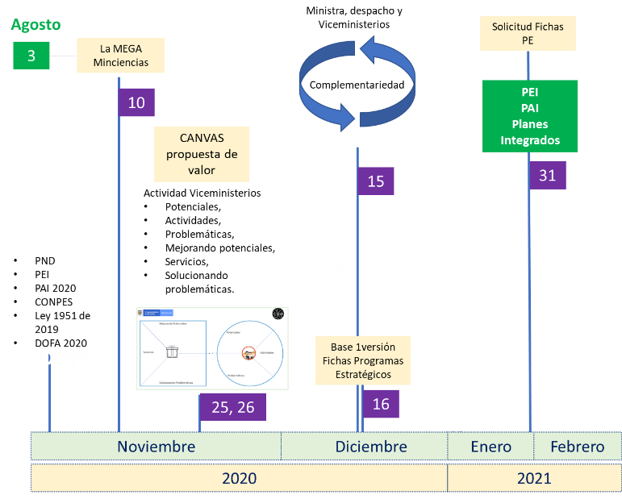

Esta metodología, nos permitió afianzar nuestra concentración en la alineación de necesidades y articulación dirigida al fortalecimiento de la CTeI del país, focalizado en aspectos que se incorporen en la estructuración de nuestros proyectos de inversión, la ejecución de los programas y del plan anual de mecanismos del ministerio, incrementando nuestra capacidad de adaptación a los cambios de gobierno, teniendo en cuenta nuestros pilares que brindan el soporte para la ejecución de las recomendaciones de la Misión de Sabios 2019. De acuerdo con los resultados obtenidos procedimos con la estructuración de las iniciativas estratégicas y demás elementos que se articulan a través de los planes institucionales como el Plan de Acción Institucional -PAI y el Plan Estratégico Institucional -PEI.

